Formazioni 15 giornata
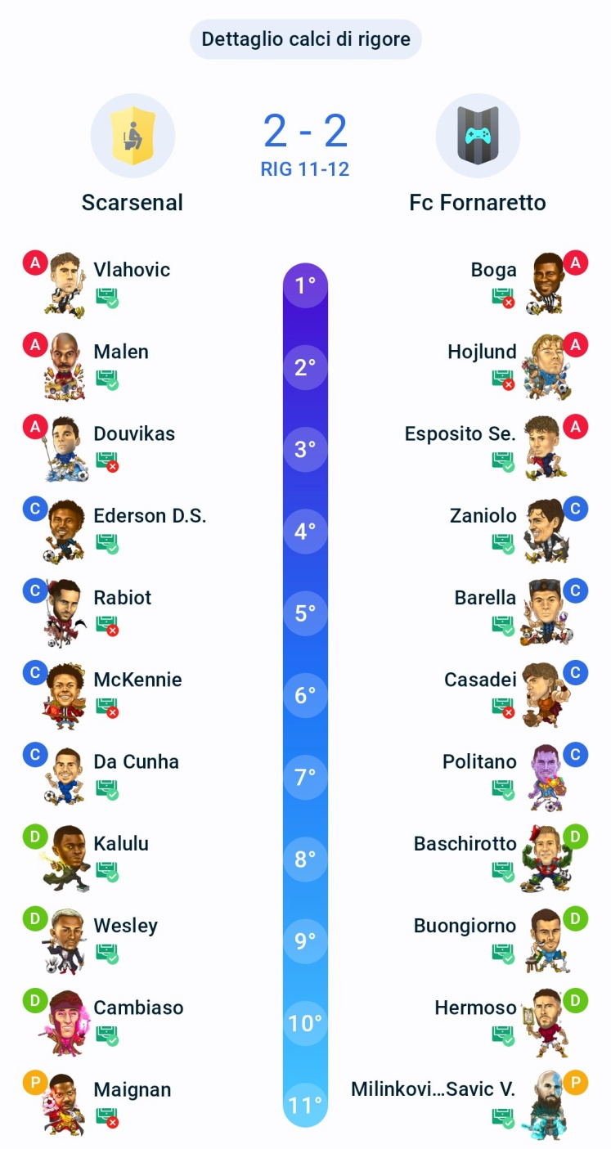
Formazioni VomitoCup - Giornata 15
In verde i fantavoti che portano punteggio alla squadra

SCARSENAL |  |  |  | 2-2 | FC FORNARETTO
343 |  |  |  |  | 343
P | Maignan | 5.5 | 3.5 |  | P | Milinkovic-Savic V. | 7 | 7
D | Cambiaso | 6 | 6 |  | D | Hermoso | 7.5 | 11
D | Wesley | 7 | 10 |  | D | Buongiorno | 6.5 | 6.5
D | Kalulu | 6 | 6 |  | D | Baschirotto | 6 | 6
C | Da Cunha | 6.5 | 6.5 |  | C | Politano | 6.5 | 6
C | McKennie | 5.5 | 5.5 |  | C | Casadei | 5.5 | 5.5
C | Rabiot | 5 | 5 |  | C | Barella | 7 | 7
C | Ederson D.S. | 6 | 5.5 |  | C | Zaniolo | 7 | 7
A | Douvikas | 5 | 5 |  | A | Esposito Se. | 6.5 | 6.5
A | Malen | 7 | 8 |  | A | Hojlund | 5.5 | 5.5
A | Vlahovic | 7 | 10.5 |  | A | Boga | 5.5 | 5.5
Panchina |  |  |  |  | Panchina
P | Terracciano | - | - |  | A | Banda | 7 | 10
P | Torriani | - | - |  | C | Vandeputte | - | -
C | Taylor K. | 5.5 | 5.5 |  | C | Freuler | 6 | 6
A | Pedro | 6 | 6 |  | C | Vergara | - | -
C | Pisilli | 8 | 12 |  | D | Nelsson | 6 | 6
A | Nkunku | 5.5 | 5.5 |  | D | Maripan | - | -
C | Pierotti | 7 | 7.5 |  | D | Coulibaly W. | 6.5 | 6.5
C | Ilkhan | 5.5 | 5.5 |  | D | Kouadio | - | -
D | Tomori | 4.5 | 3.5 |  | P | Contini | - | -
D | Gabbia | 5 | 5 |  | D | Di Lorenzo | - | -
D | Marusic | 6.5 | 6.5 |  | P | Meret | - | -
D | Patric | 5.5 | 5.5 |  | C | Pellegrini Lo. | - | -
D | Perez M. | - | - |  | A | Berardi | 7 | 11
A | Orban G. | - | - |  | A | Davis K. | - | -
TOTALE: 71,50 |  |  |  |  | TOTALE: 73,50
Inserita via app il 01-05-2026 19:44:59 |  |  |  |  | Recuperata dal sistema il 02-05-2026 14:22:44

